상품제안서
테팔_커피메이커 컬러터치 CM312DKR | 상품코드: F29641

 |  |  |  |  |  |  | 02-412-0044 | www.easy1.co.kr
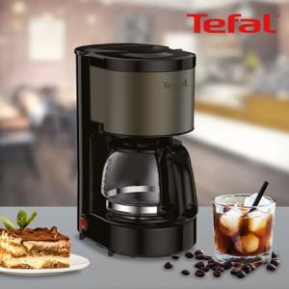

【상세/제작정보】

【인쇄/포장옵션】 | / 포장불가능

【공급단가】 | 수량 | 12~ | 60~ | 100~ | 300~ | 500~
*VAT별도 | 단가 | 46,200원 | 45,430원 | 44,270원 | 43,500원 | 42,350원

【상품 URL】 | https://dev.easy1.co.kr:443/src/goods_detail.php?gdno=29641

